UI 텍스트 리스트
1.메인화면 UI

2.미션 UI

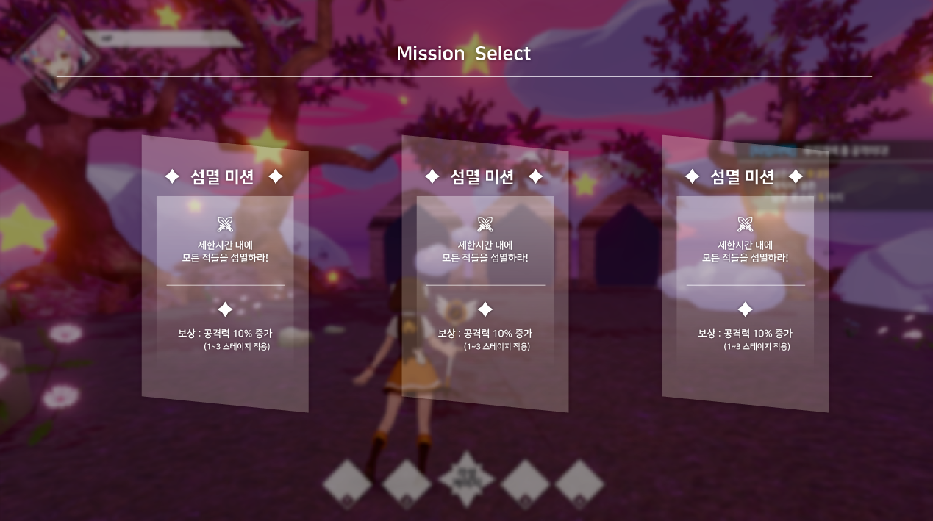

1

2

번호 | 명칭 | 내용 | 비고
1 | 미션 설명 | 현재미션의 메인 목표를 설명하는 내용
2 | 보상 설명 | 현재 미션의 클리어 보상을 설명하는 내용

- 미션 설명
미션 | 내용 |  | 비고
섬멸 | 제한시간 내에 모든 몬스터를 퇴치하세요!
방어 | 점점 많이오는 적들로 부터 방어대상을 보호하세요!
생존 | 제한시간 동안 계속해서 나오는 몬스터로 부터 생존하세요!

- 보상 설명
[회복형]
보상 |  | 내용 | 비고
변신 게이지 + (n) |  | 변신 게이지 +(n) 회복합니다!

[버프형]
보상 |  | 내용 | 비고
공격력 + (n) |  | 공격력을 + (n)만큼 증가 합니다!
방어력 + (n) |  | 방어력을 + (n)만큼 증가 합니다!
변신 회복율 + (n) |  | 변신 회복율을 + (n)만큼 증가 합니다!
스킬 쿨타임 |  | 스킬 쿨타임을 + (n)만큼 증가 합니다!

3. 미션 진행도 UI
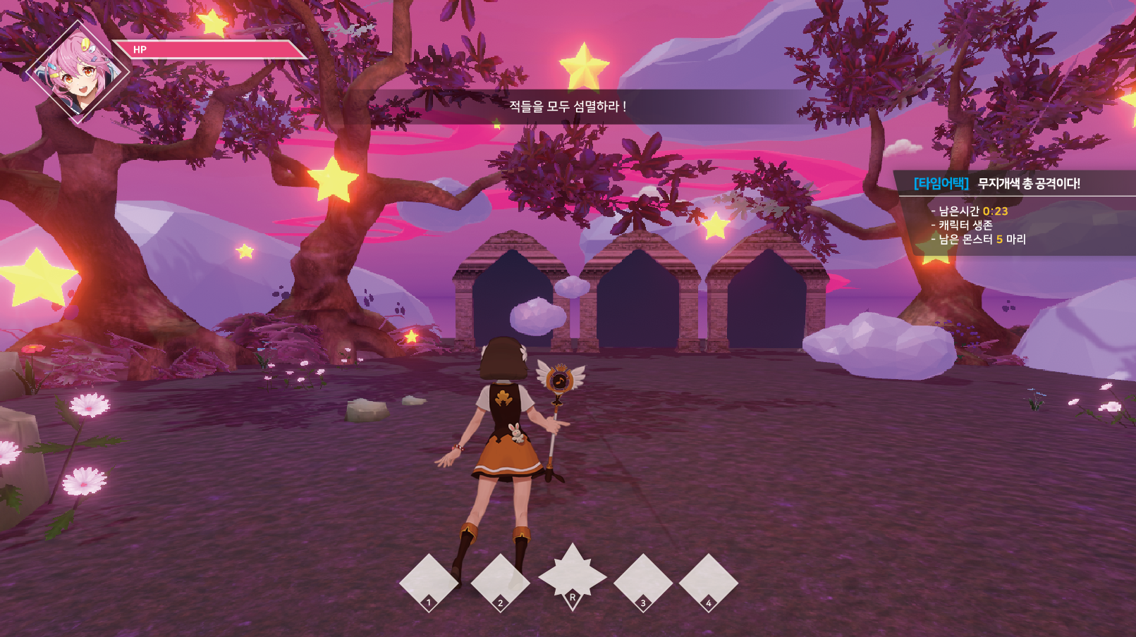
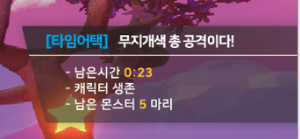
1
2

3
4

번호 | 명칭 | 내용 | 비고
1 | 미션 상황 표시 | 현재미션의 메인 목표를 설명하는 내용
2 | 미션 이름, 내용 | 현재 미션의 클리어 보상을 설명하는 내용
3 | 미션 목표 1 | 현재 미션의 클리어 보상을 설명하는 내용
4 | 미션 목표 2 | 현재 미션의 클리어 보상을 설명하는 내용

- 미션 상황 표시
미션 | 상황 | 내용 | 비고
섬멸 | 미션 시작 | 제한 시간내에 모든 몬스터를 처치하세요.
섬멸 | 미션 진행 50% | 남은 몬스터는 (전체 몬스터의 / 2) 입니다.
섬멸 | 미션 완료 | 모든 몬스터를 처치하였습니다!
방어 | 미션시작 | 모든 몬스터 웨이브를 방어하세요.
방어 | 웨이브 시작 | 곧 웨이브가 시작됩니다 (진행할 웨이브 (1/3).
방어 | 웨이브 진행 | 적의 공격이 시작됩니다!
방어 | 웨이브 완료 | (n)웨이브가 완료 되었습니다. | 마지막 웨이브 빼고
방어 | 미션 완료 | 모든 웨이브가 완료되었습니다! | 마지막 웨이브 완료시
생존 | 미션 시작 | 제한시간까지 생존하세요.
생존 | 미션 진행 50% | 남은 시간 (제한시간 / 2)남았습니다.
생존 | 미션완료 | 생존완료! 모든 몬스터가 처치됩니다.

- 미션 이름, 내용

미션 | 내용 |  | 비고
섬멸 | 섬멸: 제한시간 내에 모든 몬스터 처치.
방어 | 방어: 몬스터로부터 방어대상을 방어.
생존 | 생존: 제한시간 까지 생존.

- 미션 목표 1, 2

- 섬멸
명칭 |  | 내용 | 비고
남은 시간 |  | 점점 감소하는 제한 시간을 표시
남은 목표 |  | 처치시 감소하는 남은 몬스터의 수를 표시

- 방어
명칭 |  | 내용 | 비고
남은 웨이브 |  | 진행될때 마다 감소하는 남은 웨이브를 표시

- 생존
명칭 |  | 내용 | 비고
남은 시간 |  | 점점 감소하는 제한 시간을 표시

